Ejercicio 1
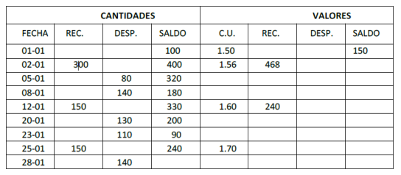
A) De cuánto será el valor del inventario final si se mantiene un registro de inventario perpetuo para el material sobre la base PEPS.

Fecha | Recibido |  |  | Vendido |  |  | Saldo
 | Unidades | Costo | Total | Unidades | Costo | Total | Unidades | Costo | Total
 |  |  |  |  |  |  | 100 | $1.50 | $150.00
 | 300 | $1.56 | $468.00 |  |  |  | 100 | $1.50 | $150.00
 |  |  |  |  |  |  | 300 | $1.56 | $468.00
 |  |  |  | 80 | $1.50 | $120.00 | 20 | $1.50 | $30.00
 |  |  |  |  |  |  | 300 | $1.56 | $468.00
 |  |  |  | 20 | $1.50 | $30.00 | 180 | $1.56 | $280.80
 |  |  |  | 120 | $1.56 | $187.20
 | 150 | $1.60 | $240.00 |  |  |  | 180 | $1.56 | $280.80
 |  |  |  |  |  |  | 150 | $1.60 | $240.00
 |  |  |  | 130 | $1.56 | $202.80 | 50 | $1.56 | $78.00
 |  |  |  |  |  |  | 150 | $1.60 | $240.00
 |  |  |  | 50 | $1.56 | $78.00 | 90 | $1.60 | $144.00
 |  |  |  | 60 | $1.60 | $96.00
 | 150 | $1.70 | $255.00 |  |  |  | 90 | $1.60 | $144.00
 |  |  |  |  |  |  | 150 | $1.70 | $255.00
 |  |  |  | 90 | $1.60 | $144.00 | 100 | $1.70 | $170.00
 |  |  |  | 50 | $1.70 | $85.00

B) De cuánto será el valor del inventario final si se mantiene un registro de inventario perpetuo para el material sobre la base UEPS.

Fecha | Recibido |  |  | Vendido |  |  | Saldo
 | Unidades | Costo | Total | Unidades | Costo | Total | Unidades | Costo | Total
 |  |  |  |  |  |  | 100 | $1.50 | $150.00
 | 300 | $1.56 | $468.00 |  |  |  | 100 | $1.50 | $150.00
 |  |  |  |  |  |  | 300 | $1.56 | $468.00
 |  |  |  | 80 | $1.56 | $124.80 | 100 | $1.50 | $150.00
 |  |  |  |  |  |  | 220 | $1.56 | $343.20
 |  |  |  | 140 | $1.56 | $218.40 | 100 | $1.50 | $150.00
 |  |  |  |  |  |  | 80 | $1.56 | $124.80
 | 150 | $1.60 | $240.00 |  |  |  | 100 | $1.50 | $150.00
 |  |  |  |  |  |  | 80 | $1.56 | $124.80
 |  |  |  |  |  |  | 150 | $1.60 | $240.00
 |  |  |  | 130 | $1.60 | $208.00 | 100 | $1.50 | $150.00
 |  |  |  |  |  |  | 80 | $1.56 | $124.80
 |  |  |  |  |  |  | 20 | $1.60 | $32.00
 | 150 | $1.70 | $255.00 | 20 | $1.60 | $32.00 | 90 | $1.50 | $135.00
 |  |  |  | 80 | $1.56 | $124.80
 |  |  |  | 10 | $1.50 | $15.00
 |  |  |  |  |  |  | 90 | $1.50 | $135.00
 |  |  |  |  |  |  | 150 | $1.70 | $255.00
 |  |  |  | 140 | $1.70 | $238.00 | 90 | $1.50 | $135.00
 |  |  |  |  |  |  | 10 | $1.70 | $17.00

C) De cuánto será el valor del inventario final si se mantiene un registro de inventario perpetuo para el material sobre la base PROMEDIO.

Fecha | Recibido |  |  | Vendido |  |  | Saldo
 | Unidades | Costo | Total | Unidades | Costo | Total | Unidades | Costo | Total
 |  |  |  |  |  |  | 100 | $1.50 | $150.00
 | 300 | $1.56 | $468.00 |  |  |  | 400 | $1.55 | $618.00

 |  |  |  | 80 | $1.55 | $123.60 | 320 | $1.55 | $494.40

 |  |  |  | 140 | $1.55 | $216.30 | 180 | $1.55 | $278.10

 | 150 | $1.60 | $240.00 |  |  |  | 330 | $1.57 | $518.10

 |  |  |  | 130 | $1.57 | $204.10 | 200 | $1.57 | $314.00

 | 150 | $1.70 | $255.00 | 110 | $1.57 | $204.10 | 90 | $1.57 | $141.30

 |  |  |  |  |  |  | 240 | $1.65 | $396.30

 |  |  |  | 140 | $1.65 | $231.18 | 100 | $1.65 | $165.13

Ejercicio 3
 | Departamento A | Departamento B | Departamento C | Departamento de servicio 1 | Departamento de servicio 2 | Total
Mano de obra indirecta | $- | $- | $- | $37,240.00 | $4,500.00 | $41,740.00 | $11,575.04 | $12,861.16
Alquiler de la planta | $800.00 | $400.00 | $160.00 | $600.00 | $440.00 | $2,400.00
Seguros, maquinaria equipo | $2,578.41 | $1,038.27 | $83.61 | $466.93 | $48.78 | $4,216.00
Seguro de compensación | $1,150.44 | $429.97 | $150.64 | $562.23 | $142.71 | $2,436.00
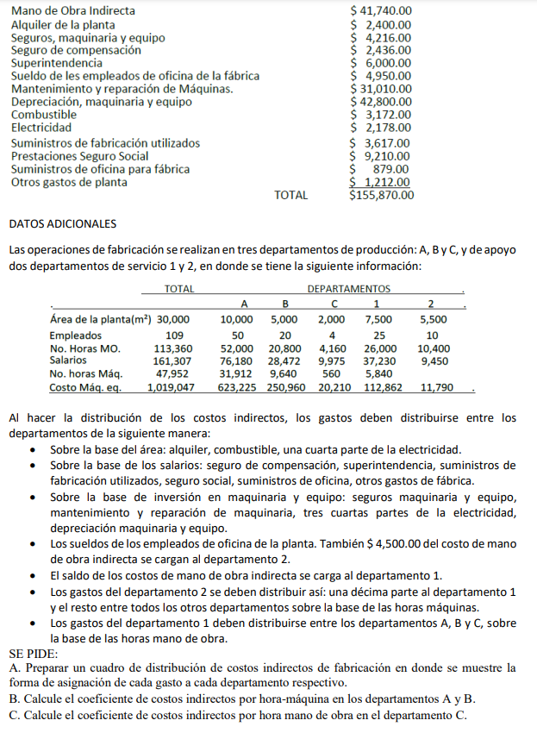
Superintendencia | $2,833.60 | $1,059.05 | $371.03 | $1,384.81 | $351.50 | $6,000.00
Sueldo de los empleados de oficina de la fábrica | $- | $- | $- | $- | $4,950.00 | $4,950.00
Mantenimiento y reparación de máquinas | $18,964.98 | $7,636.81 | $615.00 | $3,434.43 | $358.77 | $31,010.00
Depreciación, maquinaria y equipo | $26,175.47 | $10,540.33 | $848.82 | $4,740.21 | $495.18 | $42,800.00
Combustible | $1,057.33 | $528.67 | $211.47 | $793.00 | $581.53 | $3,172.00
1/4 Electricidad | $181.50 | $90.75 | $36.30 | $136.13 | $99.82 | $544.50
3/4 Electricidad | $999.01 | $402.28 | $32.40 | $180.91 | $18.90 | $1,633.50
Suministros de fabricación utilizados | $1,708.19 | $638.43 | $223.67 | $834.81 | $211.90 | $3,617.00
Prestaciones de seguro social | $4,349.58 | $1,625.64 | $569.53 | $2,125.69 | $539.56 | $9,210.00
Suministros de oficina para fábrica | $415.12 | $155.15 | $54.36 | $202.88 | $51.50 | $879.00
Otros gastos de planta | $572.39 | $213.93 | $74.95 | $279.73 | $71.00 | $1,212.00
 |  |  |  | $52,981.77 | $12,861.16 | $155,820.00
Departamento de servicio 1 | $35,798.49 | $14,319.40 | $2,863.88
Departamento de servicio 2 | $8,771.44 | $2,649.68 | $153.92 | $1,286.12

 | $106,355.95 | $41,728.36 | $6,449.58 | $1,286.12 | Total: | $155,820.00

Coeficiente costos indirectos por Hora-Máquina Dep. A | $3.33
Coeficiente costos indirectos por Hora-Máquina Dep. B | $4.33
Coeficiente costos indirectos por Hora-Mano de Obra Dep. C | $1.55

